Sheet1
 |  |  |  |  |  |  |  |  |  | 튜토리얼 시스템 기획

(여러 개의 체험관 or 기기에서 챕터별로 플레이를 진행한다는 가정 하에 기획)

 | 목차

 |  | 1. 목적
 |  | 2. 튜토리얼 시스템의 흐름
 |  | 3. 단계별 시스템 상세 흐름
 |  |  | a. 계정 생성
 |  |  | b. 캐릭터 선택
 |  |  | c. 주의사항 안내
 |  |  | d. 초기 설정
 |  |  | e. 튜토리얼 시작
 |  |  |  | e-1. 스토리, 플레이 설명
 |  |  |  | e-2. 조작 튜토리얼
 |  |  | f. 튜토리얼 완료 및 보상
 |  |  | g. 튜토리얼 챕터 종료
 |  | 4. 구현 시 참고사항
 |  | 5. 테이블

1. 목적
 | 어린이 유저가 게임의 기본 흐름과 VR 조작법을 자연스럽게 익히도록 도움
 | 안전을 고려한 안내 및 사전 조작 훈련을 통해 숙련도 향상 유도

2. 튜토리얼 시스템의 흐름

 | 순번 |  | 시스템 큰 흐름 |  |  |  |  | 설명
 | 1 |  | 씬 입장 |  |  |  |  | 튜토리얼 씬 로딩, 플레이어 자동 입장
 | 2 |  | 계정 생성 |  |  |  |  | 닉네임, 비밀번호 설정(중복확인)
 | 3 |  | 캐릭터 선택 |  |  |  |  | VR 컨트롤러로 캐릭터 선택
 | 4 |  | 주의사항 안내 |  |  |  |  | 음성+간단한 텍스트로 VR 사용 주의사항 설명
 | 5 |  | 초기 설정 |  |  |  |  | 오디오/그래픽(해상도, 색약옵션)/조작/감도 등
 | 6 |  | 튜토리얼 시작
 | 7 |  | 간단한 스토리 소개 |  |  |  |  | "00이는 교통안전 마을의 시민! 오늘부터 안전 수호자가
 |  |  |  |  |  |  |  | 되어보아요!!(예시)" (짧은 컷씬, 오디오 중심)
 | 8 |  | 조작 설명 |  |  |  |  | NPC가 시범을 보이고 플레이어가 따라하기
 | 9 |  | 튜토리얼 완료 및 보상 |  |  |  |  | 도장 또는 뱃지 획득(수집 요소로 저장)
 | 10 |  | 튜토리얼 챕터 종료 |  |  |  |  | “이제 진짜 교통안전 미션이 시작됩니다!(예시)”
 |  |  |  |  |  |  |  | 챕터1 씬으로 이동을 표시

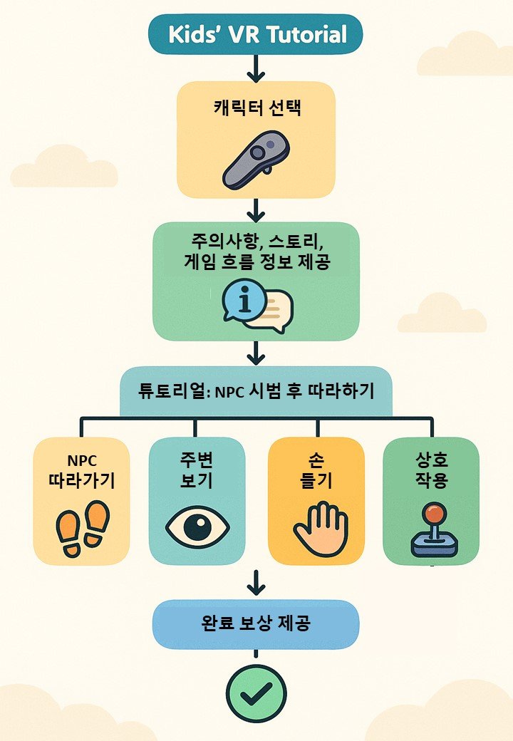

3. 단계별 시스템 상세 흐름

 | a. 계정 생성
 |  | 최초 실행 시 등장
 |  | VR 키보드 또는 음성 인식으로 닉네임, 비밀번호 설정
 |  | 중복 확인
 |  | 최종 확인 후 계정 데이터 저장

 | b. 캐릭터 선택
 |  | 좌/우 VR 스틱으로 캐릭터 선택(본인 캐릭터인지 도우미 캐릭터인지 미정)

 |  | 주요 구성요소 |  |  |  | 설명
 |  | 캐릭터 모델 |  |  |  | 다양한 외형의 캐릭터들이 최소 3종 이상 존재
 |  | 선택 방법 |  |  |  | VR 컨트롤러로 캐릭터 방향 가리키기 + 선택 버튼
 |  | 피드백 |  |  |  | 선택 시 빛나는 효과, 선택음, 선택 안내 텍스트 표시
 |  | 확정 절차 |  |  |  | ‘선택 완료’ 버튼 누르면 팝업으로 확인
 |  | 캐릭터 확정 |  |  |  | 확정 후 캐릭터가 앞에 나와 인사하거나 반응함
 |  | 데이터 저장 |  |  |  | 선택된 캐릭터 정보를 계정에 저장
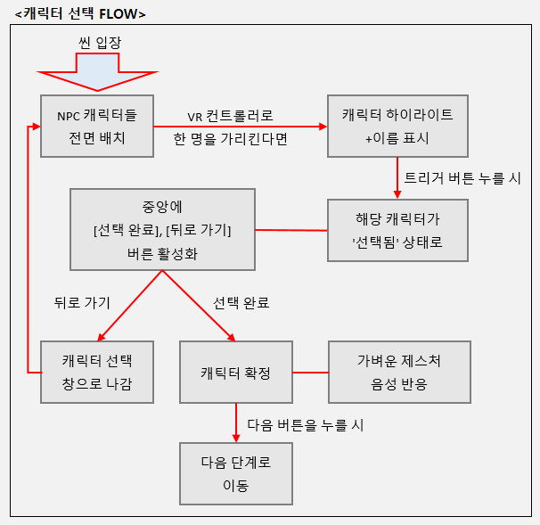
 |  | <캐릭터 선택 FLOW>
씬 입장

NPC 캐릭터들
전면 배치
VR 컨트롤러로
한 명을 가리킨다면
캐릭터 하이라이트
+이름 표시

트리거 버튼 누를 시

중앙에
[선택 완료], [뒤로 가기]
버른 활성화
해당 캐릭터가
'선택됨' 상태로 변경

뒤로 가기
선택 완료

캐릭터 선택 창으로 나감
캐틱터 확정
가벼운 제스처
음성 반응

다음 버튼을 누를 시

다음 단계로 이동

 |  | 참고사항
 |  | 1. 캐릭터는 각각 고유 ID를 가짐
 |  | 2. 선택한 캐릭터 ID는 계정 데이터에 저장
 |  | 3. 캐릭터 모델에 기본 제스처 애니메이션 포함 필요
 |  | 4. VR 컨트롤러 포인터는 시선 중심 또는 손 방향 기준 가능

 | c. 주의사항 안내
 |  | 짧은 컷씬과 애니메이션으로 진행
 |  | 음성, 애니메이션, 텍스트로 동시에 안내
 |  | n초 후 '다음' 버튼이 나타나기 전까지 일정 시간 강제 노출
<주의사항 내용 예시>
1. VR 시점의 특징
2. VR 사용 전 보호자의 지도 필요
3. 실내, 장애물 없는 공간에서 플레이
4. 사용 중 어지럼증, 피로 시 즉시 중단
5. 팔 흔들기, 고개 돌리기 등 큰 동작 시 주변 안전 확보 필수

 |  | 주요 구성요소
 |  |  | 음성 나레이션
 |  |  | 애니메이션 (NPC 또는 핸드 아이콘 등)
 |  |  | 텍스트 자막 동기화

 | d. 초기 설정
 |  | 화면의 판넬을 VR 컨트롤러를 통해 조작하여 설정 가능
 |  | 오디오/ 그래픽(해상도, 색약옵션)/ 조작/ 감도 등
 |  | 해당 계정에 설정값 저장

 |  | 주요 구성요소 |  |  |  | 설명
 |  | 음량 조절 |  |  |  | 음성, 효과음 크기 조절
 |  | 그래픽 |  |  |  | 색약옵션, 텍스트 크기, 그래픽 퀄리티 등
 |  | 조작 |  |  |  | 컨트롤러 각종 조작 감도, 모션 블러 설정 등

 | e. 튜토리얼 시작
 |  | e-1. 스토리, 플레이 설명
 |  |  | 짧은 컷씬과 애니메이션으로 진행
 |  |  | 간단한 서사로 플레이어 몰입 유도
 |  |  | 플레이어에게 역할을 부여해 책임감과 개연성 확립
 |  |  | 게임의 진행 흐름과 앞으로의 체험 내용을 사전에 간단히 브리핑함

 |  |  | 주요 구성요소 |  |  |  | 설명
 |  |  | 컷씬 |  |  |  | 배경 애니메이션 또는 슬라이드 형태
 |  |  | 스토리 설명 |  |  |  | "너는 교통안전 마을의 시민! 오늘부터 안전 수호자가 되어요!!"
 |  |  |  |  |  |  | 텍스트 + 음성 나레이션, NPC가 플레이어에게 역할을 부여함
 |  |  | 브리핑 |  |  |  | 앞으로 경험할 주요 콘텐츠 요약

 |  | e-2. 조작 튜토리얼
 |  |  | 간단한 맵 내에서 조작 요소들을 하나씩 배우는 방식으로 진행
 |  |  | NPC의 시범 후에 플레이어가 따라하는 미션 형태
 |  |  | 플레이어의 몰입을 위한 튜토리얼 맵 구성
 |  |  | 판정 기준: 모션 판정, 유사도, 게임 내 이동영역 감지
 |  |  | 피드백: 성공/실패 시 음성과 시각 효과 제공, 실패 시 반복
<미션 예시 - 조작 튜토리얼 학습요소>
1. 좌우 살피기(고개 돌리기)
2. 손 들기(오른팔 들기)
3. 이동(양 팔 흔들기)
4. 게임 내 상호작용 등

 |  |  | 전체적인 콘셉트
 |  |  |  | "교통안전 훈련소에 도착한 플레이어"
 |  |  |  | -> 개임 속 교통안전 훈련소에서 안전보행 수칙 교육을 받는 컨셉으로
 |  |  |  |  | NPC를 따라 동작하며 자연스럽게 튜토리얼을 진행

 |  |  | 흐름 예시
[스토리, 플레이 설명 종료 후]
↓ (NPC 등장)
"여기가 교통안전 훈련소야, 우리 교통안전 수호자가 될 준비하러 가볼까??!"
↓ (미니 연습도로로 이동)
[좌우 살피기 – 횡단보도 앞 연출]
"잠깐! 길을 건널 땐 어떻게 해야 할까? 차가 오는지 살펴봐야 해!!"
(NPC가 먼저 시범을 보여줌)
(플레이어가 고개를 좌우로 돌리면 NPC가 칭찬)
↓
[손 들기 – 신호에 따라 손 들어보기]
"신호등이 바뀌었어! 손을 들어서 건너자!"
(NPC가 먼저 시범을 보여줌)
(오른손 들기 학습, HMD보다 오른손의 컨트롤러가 더 높다면 손들기 판정)
↓
[이동 학습 – NPC 따라 횡단보도 건너기]
"나를 따라와!! 양 팔을 흔들면 이동할 수 있어~!"
(NPC가 먼저 시범을 보여줌)
(양팔 흔들며 이동 → 목적지로 따라가면 OK)
↓
[게임 내 상호작용 – 상호작용 되는 오브젝트 확인하기]
"저기를 지목하면 하이라이트가 보이지?? 한번 선택해봐!"
(하이라이팅 되는 물체와 상호작용이 가능하다는 사실을 알게 됨)
↓
마지막: "좋아, 이제 기본 준비는 끝났어!"
→ 튜토리얼 완료 보상 단계 진입

 |  |  | 시스템 구성요소 |  |  |  | 설명
 |  |  | NPC 연출 |  |  |  | 시범 동작, 애니메이션과 음성 포함
 |  |  | 플레이어 트래킹 |  |  |  | HMD 회전, 컨트롤러 위치 추적
 |  |  | 맵 구성 |  |  |  | 작은 연습도로/교통 훈련소 형태, 각 조작 별 포인트 배치
 |  |  | 조작 학습 |  |  |  | 실제 맵 상황 속에서 자연스럽게 순차적으로 요구됨
 |  |  | 미션 판정 로직 |  |  |  | 기준값 초과 여부
 |  |  | 성공 시 |  |  |  | NPC가 칭찬, 다음 길 열림, 다음 구역 안내 등 피드백
 |  |  | 실패 시 |  |  |  | NPC가 재시도 안내, 재시도 처리
 |  |  | 미션 유도 UI |  |  |  | 오브젝트 하이라이트, 안내 텍스트, 다음 버튼 등
 |  |  | 보상 시스템 |  |  |  | 튜토리얼 완료 후 보상 지급

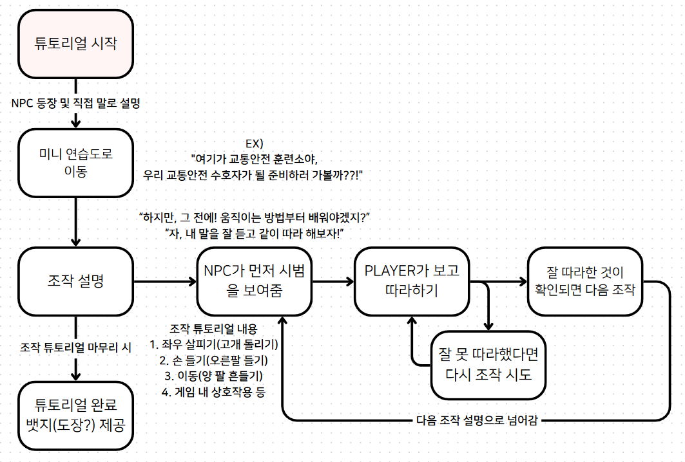
 |  |  | <튜토리얼 FLOW>

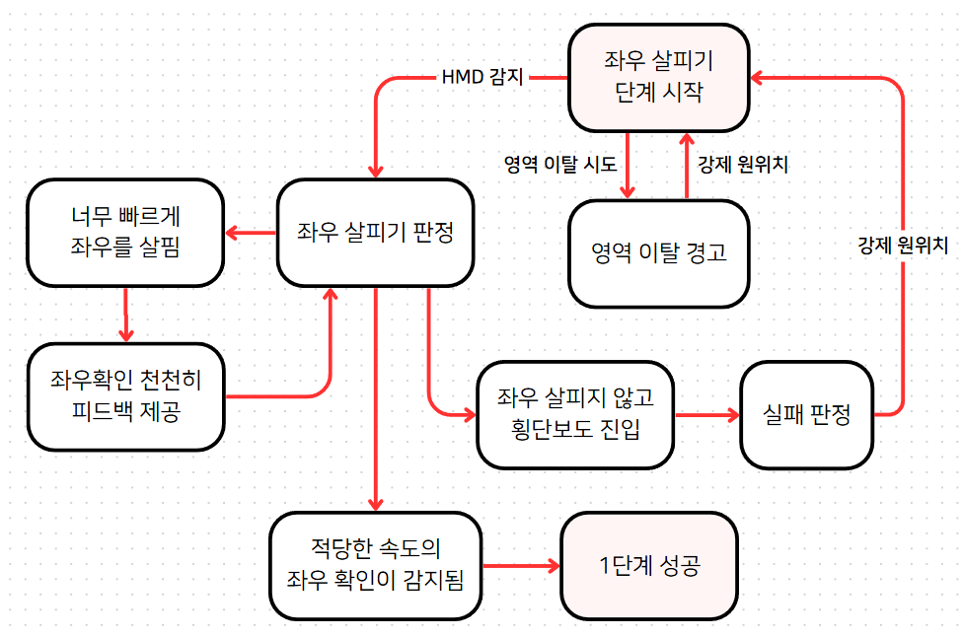
 |  |  | <1단계: 좌우 살피기>

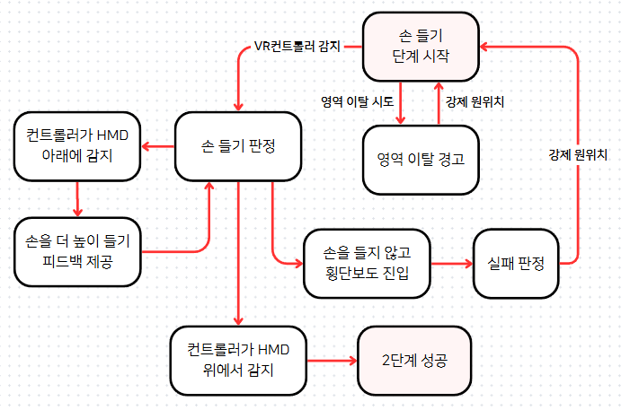
 |  |  | <2단계: 손 들기>

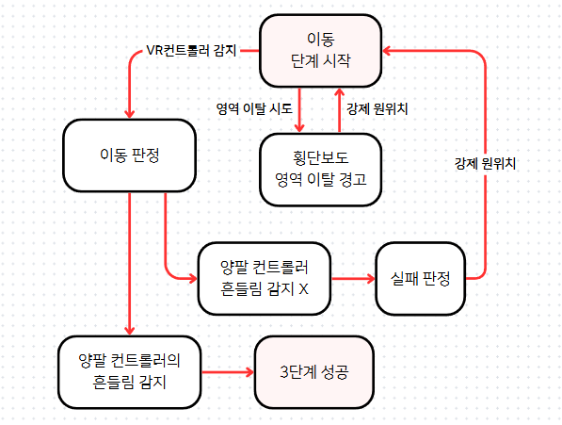
 |  |  | <3단계: 이동(양 팔 흔들기)>

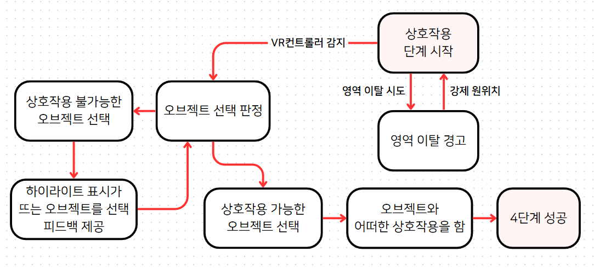
 |  |  | <4단계: 게임 내 상호작용>

 |  |  | 참고사항
 |  |  | 1. VR 조작 학습 중심: 고개 회전, 손 들기, 팔 흔들기, 트리거 입력
 |  |  | 2. NPC가 항상 먼저 시범을 보이고, 플레이어가 따라함
 |  |  | 3. 실패 시 재도전 가능, 시도 횟수 제한 없음
 |  |  | 4. 음성 가이드와 몸짓 애니메이션이 함께 나옴
 |  |  | 5. 각 단계마다 통과 시 효과음/칭찬으로 동기 부여

 | f. 튜토리얼 완료 및 보상
 |  | 튜토리얼 완료 시 뱃지나 도장 등의 보상 지급
 |  | 보상은 수집 요소로 저장됨(몰입과 성취욕 고취 수단)

 | g. 튜토리얼 챕터 종료
 |  | 튜토리얼 완료 후 자동으로 첫 화면으로 초기화
 |  | 플레이어는 다음 챕터 플레이를 위해 이동함

4. 구현 시 참고사항
 | 모든 화면은 VR 컨트롤러 중심으로 조작
 | 입력 방식: HMD 시야 이동, VR 컨트롤러 위치/회전, 트리거 버튼, 제스처 인식
 | 실패 시 반복 가능한 구조로 튜토리얼 설계
 | 모든 오브젝트와 텍스트는 시야 중심에서 잘 보이도록 크기/거리 고려
 | 계정/설정 데이터는 저장되고 이후에도 사용

5. 테이블

 | 캐릭터 정보 테이블
 | 변수명 |  |  |  |  | 타입 |  | 설명
 | CharacterID |  |  |  |  | string |  | 캐릭터 고유 ID (예: CHAR_01)
 | CharacterName |  |  |  |  | string |  | 캐릭터 이름 (예: 교통이, 보행이 등)
 | Description |  |  |  |  | string |  | 캐릭터 간단한 소개 문구
 | ModelPath |  |  |  |  | string |  | 3D 모델 리소스 경로
 | VoiceClip_Select |  |  |  |  | string |  | 선택 시 출력할 음성
 | GestureType |  |  |  |  | string |  | 제스처 타입 (ex. 손 흔들기, 고개 끄덕이기 등)
 | ThumbnailPath |  |  |  |  | string |  | UI에서 보여줄 썸네일 이미지 경로

 | 유저 선택 캐릭터 저장 테이블
 | 변수명 |  |  |  |  |  | 타입 |  | 설명
 | UserID |  |  |  |  |  | string |  | 계정 ID
 | SelectedCharacterID |  |  |  |  |  | string |  | 선택된 캐릭터 ID
 | IsConfirmed |  |  |  |  |  | bool |  | 캐릭터 선택 완료 여부

 | 튜토리얼 챕터의 전체적인 변수 테이블
 | 변수명 |  |  |  |  |  | 타입 |  |  | 설명
 | currentStep |  |  |  |  |  | int / enum |  |  | 현재 튜토리얼 단계 (0~5)
 | isHandRaised |  |  |  |  |  | bool |  |  | 손이 기준 높이 이상 올려졌는지
 | isLookingAround |  |  |  |  |  | bool |  |  | 좌/우 일정 각도 이상 회전했는지
 | isWalking |  |  |  |  |  | bool |  |  | 팔 흔들기 입력이 일정 이상 들어왔는지
 | isObjectCorrect |  |  |  |  |  | bool |  |  | 상호작용 대상이 정답인지
 | triggerPressed |  |  |  |  |  | bool |  |  | 트리거 버튼 눌림 여부
 | gestureDetected |  |  |  |  |  | bool |  |  | 제스처가 제대로 인식되었는지
 | retryCount |  |  |  |  |  | int |  |  | 실패 시도 횟수 (디버깅 또는 힌트용)
 | npcFinishedDemo |  |  |  |  |  | bool |  |  | NPC 시범 완료 여부
 | stepSuccess |  |  |  |  |  | bool |  |  | 해당 단계 성공 여부
 | isTutorialComplete |  |  |  |  |  | bool |  |  | 튜토리얼 전체 완료 여부
 | voicePlaying |  |  |  |  |  | bool |  |  | 음성 가이드 재생 중 여부
 | nextButtonPressed |  |  |  |  |  | bool |  |  | 다음 단계로 넘어가기 버튼 누름
 | failFeedbackPlaying |  |  |  |  |  | bool |  |  | 실패 피드백 재생 여부
 | animationPlaying |  |  |  |  |  | bool |  |  | NPC 애니메이션 재생 중 여부

 | 등등등.....

